Показатели продаж
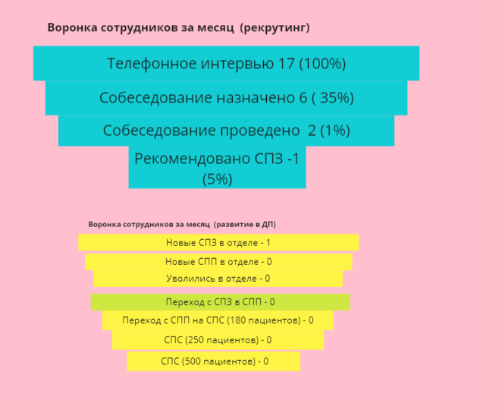
Показатели продаж
 | Запланировано | Выполнено | % Выполнения
СПЗ
Звонки | 3360 | 2877 | 85.63%
Карточки | 3360 | 3504 | 104.29%
СПП
Звонки | 980 | 1260 | 128.57
ЛИД сделки | 294 | 274 | 93.20
Передано ЛИДов | 98 | 92 | 93.88
СПС
Звонки | 900 | 955 | 106.11
ЛИД сделки | 39 | 36 | 92.31
Договоры | 48 | 59 | 122.92
Пациенты | 1000 | 973 | 97.30

Кол-во сотрудников
СПЗ | 11 | 8 | 72.73
СПП | 4 | 3 | 75.00
СПС | 10 | 3 | 30.00

